Sheet1
Номенклатура | Артикул | Состав | Размер, см | Характеристика | Цена ОПТ, включая НДС | Заказ | Сумма
Декоративные подушки
Подушки изготовлены из трикотажного полотна с чистошерстяным ворсом или из шерстяного полотна. В качестве наполнителя используется комфорель (полые полиэфирные волокна, скрученные в шарики). Подушки из шерсти идеальны для сна. Они не нуждаются в наволочке и не требуют усилий по уходу. Помимо привычной прямоугольной/квадратной формы линейка представлена подушками в форме рогалика, валика, косточки. Такая форма позволяет точечно воздействовать на определенные участки тела для лучшего терапевтического эффекта, свойственного натуральной шерсти.
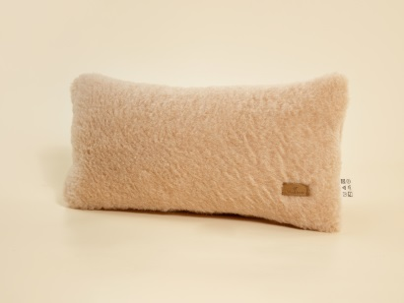 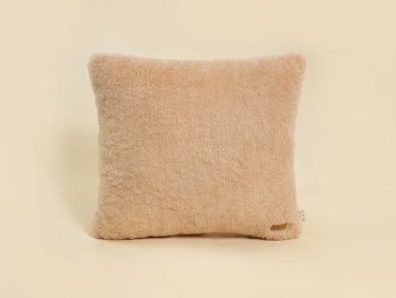 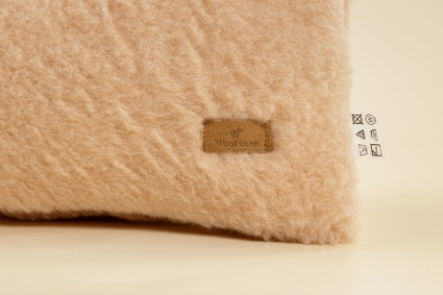 |  |  |  |  | Подушка из трикотажного полотна с чистошерстяным ворсом - прекрасное решение для здорового сна. Подушку можно класть под голову, спину, поясницу, способствует снятию напряжения.
Подушка | А.13.4.МПд | ворс - 100% шерсть, наполнитель - ПЭ | 20*40 | бежевый | 500 ₽ |  | 0 ₽
Подушка | А.13.4.МПд | ворс - 100% шерсть, наполнитель - ПЭ | 45*45 | бежевый | 650 ₽ |  | 0 ₽
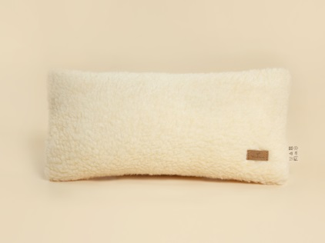 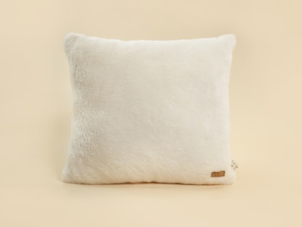 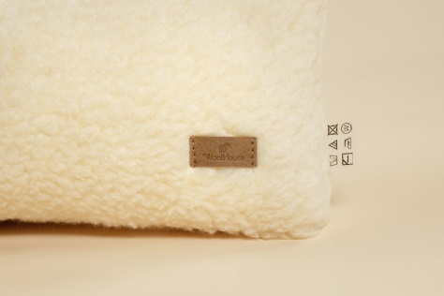 |  |  |  |  | Подушка из трикотажного полотна с чистошерстяным ворсом - прекрасное решение для здорового сна. Подушку можно класть под голову, спину, поясницу, способствует снятию напряжения.
Подушка | А.13.4.МПд | ворс - 100% шерсть, наполнитель - ПЭ | 20*40 | белый | 500 ₽ |  | 0 ₽
Подушка | А.13.4.МПд | ворс - 100% шерсть, наполнитель - ПЭ | 45*45 | белый | 650 ₽ |  | 0 ₽
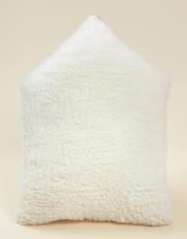 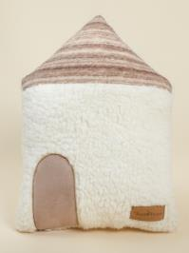 |  |  |  |  | Декоративная подушка в виде домика выполнена из белого трикотажного полотна с чистошерстяным ворсом. Шерсть делает подушку воздухопроницаемой, гигроскопичной и полезной для здоровья благодаря природным свойствам натуральной шерсти. Наполнитель - комфорель.
Подушка Уют | Т.11.68.У | ворс 100% шерсть, наполнитель 100% ПЭ | 46*30 | woolhouse | 1,050 ₽ |  | 0 ₽
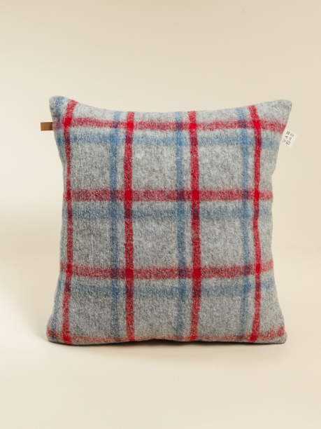 |  |  |  |  | Подушки-думочки послужат не только для сна, а будут еще стильным акцентом в интерьере. Подушки воздухопроницаемы, гигроскопичны и полезны для здоровья благодаря природным свойствам натуральной шерсти. Наполнитель - комфорель.
Подушка Шерлок | Т.11.67.1 | 100% шерсть, наполнитель 100% ПЭ | 45*45 |  | 710 ₽ |  | 0 ₽
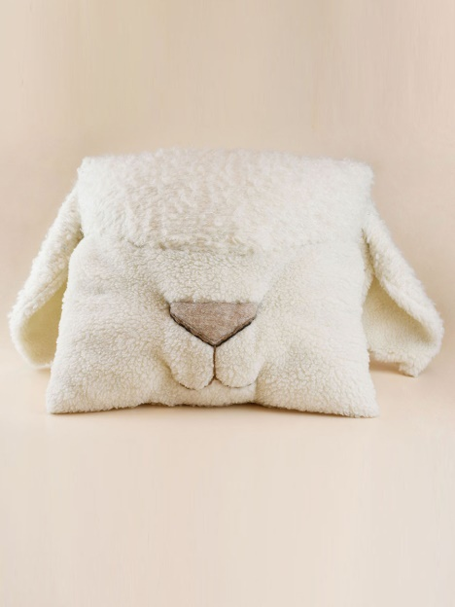 |  |  |  |  | Очаровательная и при этом функциональная подушка в виде барашка. Длинные ушки этой необычной подушки покорят и детей, и взрослых.
Подушка Бараш Аркаша | Т.11.85 | ворс100% шерсть, наполнитель - 100%полиэфир | 45*45 |  | 1,650 ₽ |  | 0 ₽
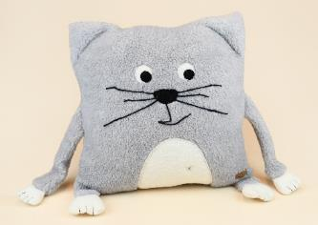 |  |  |  |  | Декоративная подушка в виде мордашки котика выполнена из чистошерстяного полотна. Универсальная расцветка подушки впишется в любой интерьер. Наполнитель - комфорель.
Подушка Котик серый | T.11.62.М | ворс 100% шерсть, наполнитель 100% ПЭ | 45*45 | серый | 1,120 ₽ |  | 0 ₽
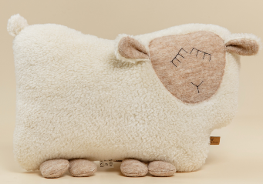 |  |  |  |  | Игрушка-подушка в форме спящей овечки из трикотажного полотна с чистошерстяным ворсом отлично впишется в интерьер. Ее можно использовать как подушку-думочку, а также как элемент интерьера. Наполнитель - комфорель.
ПОДУШКА (Овечка ДРИМ) | T.11.9.М.ИОD | ворс 100% шерсть, наполнитель - ПЭ | 36*25 | белый | 1,090 ₽ |  | 0 ₽
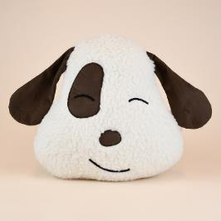 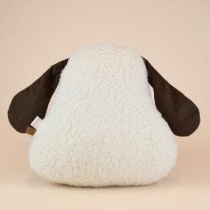 |  |  |  |  | Декоративная подушка в виде мордочки собачки выполнена из белого трикотажного полотна с чистошерстяным ворсом. Наполнитель - комфорель.
Подушка Собачка | Т.11.5.ПСб | ворс 100% шерсть, наполнитель 100% ПЭ |  |  | 1,020 ₽ |  | 0 ₽
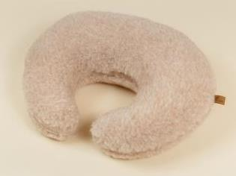 |  |  |  |  | Подушка-рогалик из трикотажного полотна с чистошерстяным ворсом. Форма подушки повторяет форму тела и позволяет принять удобное положение головы, предотвращает чрезмерное и длительное напряжение мышц шеи, осуществляет микромассаж шейного отдела. Наполнитель - комфорель.
Подушка (Рогалик) | T.11.3.М.ПР | ворс 100% шерсть, наполнитель - ПЭ | 32*24 | бежевый | 850 ₽ |  | 0 ₽
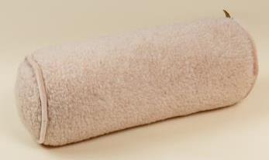 |  |  |  |  | Подушка-валик из трикотажного полотна с чистошерстяным ворсом - прекрасное решение для здорового сна. Подушку можно класть под голову, спину, поясницу, способствует снятию напряжения. Чехол изделия - на молнии. Наполнитель - комфорель.
Подушка (Валик круглый) | T.11.1.М.ПВ | ворс - 100% шерсть, наполнитель - ПЭ | 15*40 | бежевый | 870 ₽ |  | 0 ₽
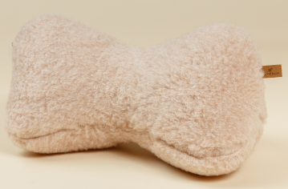 |  |  |  |  | Подушка-косточка из трикотажного полотна с чистошерстяным ворсом – прекрасное решение для здорового сна. Подушку можно класть под голову, спину, поясницу, способствует снятию напряжения. Наполнитель - комфорель.
Подушка (Косточка) | T.11.2.М.ПК | ворс 100% шерсть, наполнитель - ПЭ | 32*18 | бежевый | 840 ₽ |  | 0 ₽
Сувенирная продукция (мягкие зверюшки)
Добавить уюта в интерьер легко при помощи коллекции дизайнерских сувениров-зверюшек от WoolHouse. Милые зверюшки ручной работы пользуются спросом не только у детей, но и у их родителей. Они отлично вписываются в любой интерьер, могут быть использованы как декоративное украшение, либо как подушка для отдыха. Все зверюшки выполнены из 100% шерсти - а следовательно, обладают целым рядом полезных свойств, одним из которых является доказанная способность снимать стресс. В отдельных моделях предусмотрены функциональные детали, трикотажные крепления и липучки.
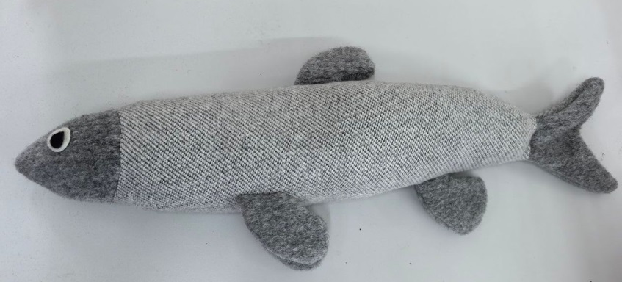 |  |  |  |  | Тактильная подушечка в виде рыбки из фактурного хлопка - отличный сувенир для детей и взрослых. Валик-подушку из мягкого экологичного наполнителя удобно брать в дорогу для комфортной поездки. Наполнитель - комфорель.
Подушка (валик) Шпрот Федот | Т.11.79.ШФ | 100% хлопок, наполнитель - 100% полиэфир | 68*12 | светло-серый | 1,190 ₽ |  | 0 ₽
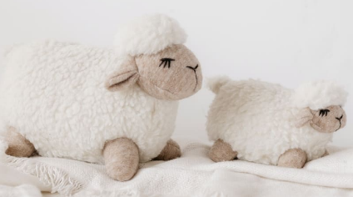 |  |  |  |  | Милые большая и малая сувенирные овечки изготовлены из трикотажного полотна с чистошерстяным ворсом. Компактные размеры позволяют играть с ней не только дома, но и на улице, а также брать с собой в путешествия. Наполнитель - комфорель.
Сувенир Овечка Варя белый | T.11.81.ИО | ворс - 100% шерсть, наполнитель - полиэфирное волокно | 30*18 | большая | 1,270 ₽ |  | 0 ₽
Сувенир Овечка Варя белый | T.11.81.ИО |  | 20*10 | малая | 940 ₽ |  | 0 ₽
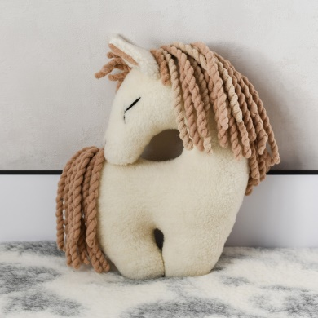 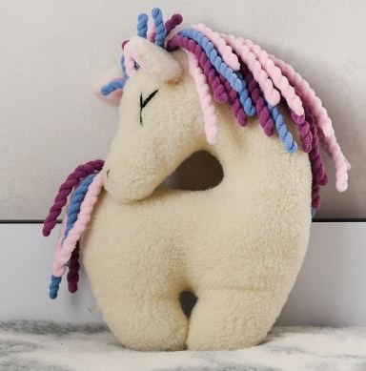 |  |  |  |  | Очаровательный сувенир в виде лошадки изготовлен из трикотажного полотна с чистошерстяным ворсом. Обнимать такую игрушку будет приятно не только детям, но и взрослым. |  |  | НОВИНКА
Сувенир Лошадка Танечка молочный | Т.11.103 | ворс 100% шерсть, наполнитель - 100% полиэфир | 38*26 | молочный | 1,490 ₽ |  | 0 ₽
Сувенир Лошадка Танечка молочный/1 | Т.11.103 |  | 38*26 | молочный/1 | 1,490 ₽ |  | 0 ₽
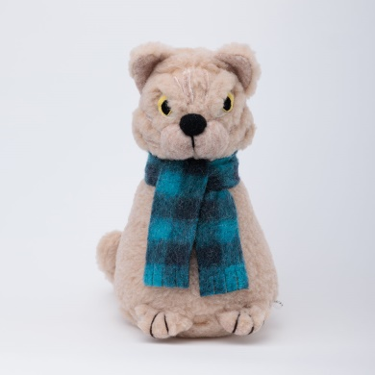 |  |  |  |  | Очаровательный сувенир в виде сидячего котика изготовлен из трикотажного полотна с чистошерстяным ворсом. Обнимать такую игрушку будет приятно не только детям, но и взрослым.
Сувенир Барсик | Т.11.97 | ворс - 100% шерсть, наполнитель - 100% полиэфирое волокно | 30*15 | бежевый | 950 ₽ |  | 0 ₽
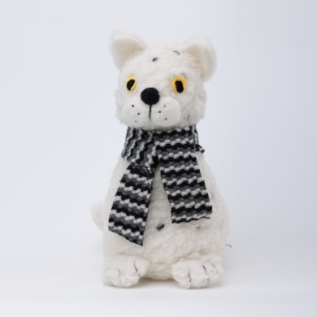 |  |  |  |  | Очаровательный сувенир в виде сидячего котика изготовлен из трикотажного полотна с чистошерстяным ворсом. Обнимать такую игрушку будет приятно не только детям, но и взрослым. |  |  | НОВИНКА
Сувенир Барсик | Т.11.97 | ворс - 100% шерсть, наполнитель - 100% полиэфирое волокно | 30*15 | белый | 950 ₽ |  | 0 ₽
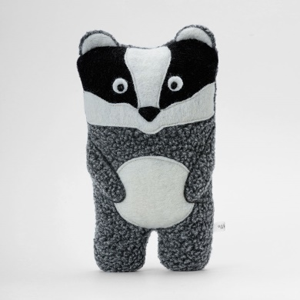 |  |  |  |  | Очаровательный сувенир в виде Барсука изготовлен из трикотажного полотна с чистошерстяным ворсом и вареной шерсти. |  |  | НОВИНКА
Сувенир Барсук Аркадий Семёнович | Т.11.105 | 100% шерсть, наполнитель - 100% полиэфир |  | серый | 800 ₽ |  | 0 ₽
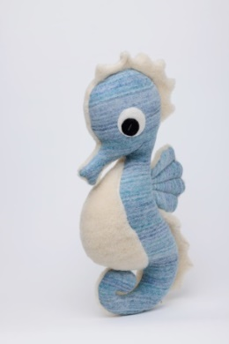 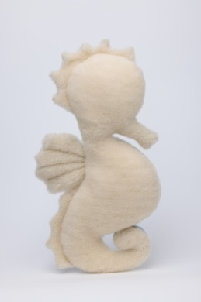 |  |  |  |  | Очаровательный сувенир в виде морского конька изготовлен из трикотажного полотна с чистошерстяным ворсом и вареной шерсти. |  |  | НОВИНКА
Сувенир Морской Конёк Игорёк | Т.11.106 | 100% шерсть, наполнитель - 100% полиэфир |  | бело-голубой | 890 ₽ |  | 0 ₽
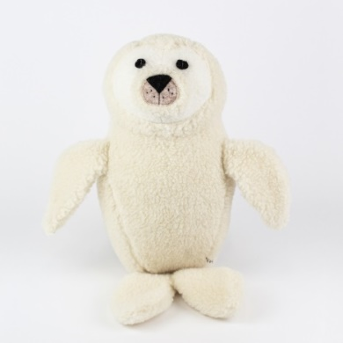 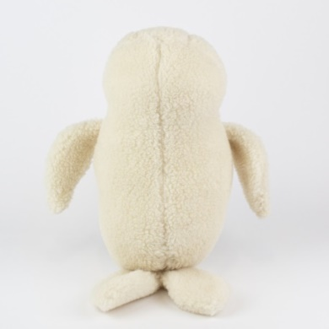 |  |  |  |  | Мягкий сувенир в виде очаровательного тюленя изготовлен из белого трикотажного полотна с чистошерстяным ворсом. Подушка-думочка подойдет в дорогу для комфортной поездки (подложить под голову или шею). Также Тюлеша Евгеша станет для ребенка добрым другом в роли игрушки или хорошо впишется в домашний интерьер.
Сувенир Тюлеша Евгеша | Т.11.99 | 100% шерсть, наполнитель - 100% полиэфир | 47*19 | белый | 950 ₽ |  | 0 ₽
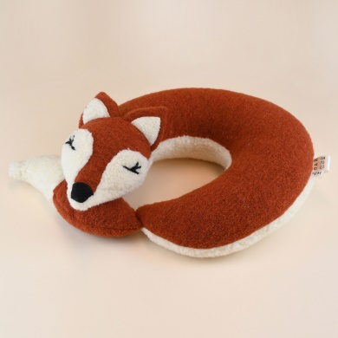 |  |  |  |  | Милая подушка-рогалик в виде спящей лисички изготовлена из белого трикотажного полотна с чистошерстяным ворсом и терракотового шерстяного полотна.
Подушка Рогалик Лиса Василиса | Т.11.77 | 100% шерсть, наполнитель - 100% полиэфир | 35*30 |  | 1,210 ₽ |  | 0 ₽
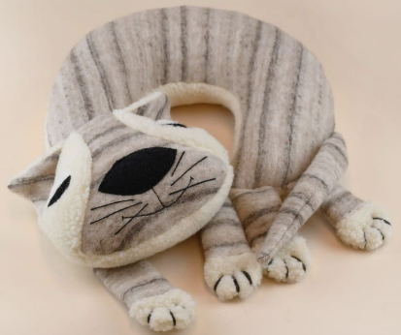 |  |  |  |  | Милая подушка-рогалик в виде спящего котика изготовлена из трикотажного полотна с чистошерстяным ворсом. Такой "питомец" станет верным спутником не только дома, но и в путешествиях. Защитит от сквозняков, расслабит мышцы спины и шеи, а главное - подарит хорошее настроение! Наполнитель - комфорель.
Подушка Рогалик Кот Матвей | Т.11.82 | 100% шерсть, наполнитель - 100% полиэфир | 35*30 |  | 1,210 ₽ |  | 0 ₽
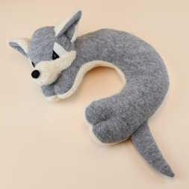 |  |  |  |  | Милая подушка-рогалик в виде волка изготовлена из трикотажного полотна с чистошерстяным ворсом. Практичную игрушку-подушку удобно брать в дорогу для комфортной поездки. Натуральная шерсть согреет и подарит спокойный сон. Наполнитель - комфорель.
Подушка Рогалик Волк Ипполит | Т.11.83 | 100% шерсть, наполнитель - 100% полиэфир | 35*30 |  | 1,210 ₽ |  | 0 ₽
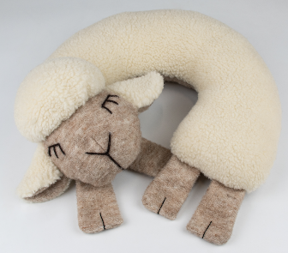 |  |  |  |  | Милая подушка-рогалик в виде овечки изготовлена из трикотажного полотна с чистошерстяным ворсом. Практичную игрушку-подушку удобно брать в дорогу для комфортной поездки. Натуральная шерсть согреет и подарит спокойный сон. Наполнитель - комфорель.
Подушка Рогалик Овечка Варвара | Т.11.94 | 100% шерсть, наполнитель - 100% полиэфир | 35*30 | молочный | 1,380 ₽ |  | 0 ₽
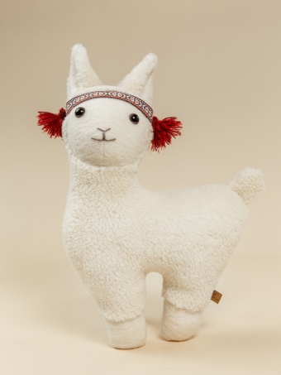 |  |  |  |  | Сувенир Лама выполнена из трикотажного полотна с чистошерстяным ворсом. Забавная Лама не оставит равнодушными ни детей, ни взрослых. Благодаря нежному ворсу шерсти и мягкому наполнителю ее приятно держать в руках. В качестве милого аксессуара Лама добавит тепла и уюта в любой интерьер. Наполнитель - комфорель.
Сувенир Лама | Т.11.59 | ворс 100% шерсть, наполнитель - 100% ПЭ | 46*27 | белый | 1,050 ₽ |  | 0 ₽
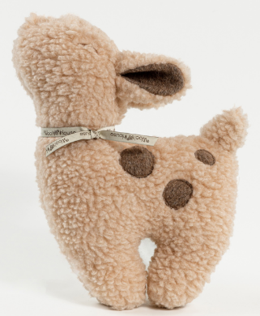 |  |  |  |  | Очаровательный сувенир в виде милого оленёнка изготовлен из трикотажного полотна с чистошерстяным ворсом. Обнимать такую игрушку будет приятно не только детям, но и взрослым.
Сувенир Оленёнок Бэмби | Т.11.73 | ворс 100% шерсть, наполнитель - 100% полиэфир | 40*30 | бежевый | 910 ₽ |  | 0 ₽
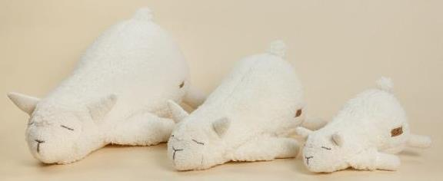 |  |  |  |  | Подушка-игрушка Лама-мама выполнена из трикотажного полотна с чистошерстяным ворсом. Лама-мама понравится детям - благодаря нежному ворсу шерсти и мягкому наполнителю игрушку приятно держать в руках. Кроме того, в качестве стильного и милого аксессуара игрушка добавит тепла и уюта в любой интерьер. Наполнитель - комфорель.
Подушка Лама-мама | Т.11.60 | ворс 100% шерсть, наполнитель 100% ПЭ | 30 | белый | 890 ₽ |  | 0 ₽
Подушка Лама-мама |  |  | 46 | белый | 1,100 ₽ |  | 0 ₽
Подушка Лама-мама |  |  | 60 | белый | 1,490 ₽ |  | 0 ₽
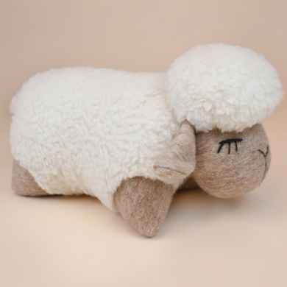 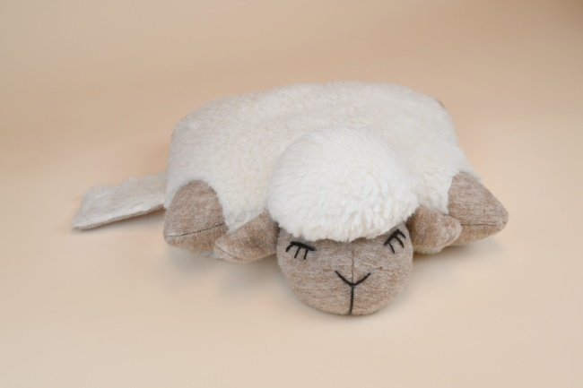 |  |  |  |  | Мягкая подушка Овечка из трикотажного полотна с чистошерстяным ворсом. Благодаря липучке на животе игрушки ее можно использовать как валик и подушку. Наполнитель - комфорель.
Подушка Овечка Глаша | Т.11.84А | ворс -100% шерсть, наполнитель - 100% полиэфир | 40*50*5 | белая | 1,430 ₽ |  | 0 ₽
 |  |  |  |  | Подушка-кот изготовлена из трикотажного полотна с чистошерстяным ворсом. Отличный мягкий сувенир для детей и взрослых. Благодаря удобной форме можно использовать как подушку для комфортного отдыха. Наполнитель - комфорель.
Подушка Кот | Т.11.46.ПК | ворс 100% шерсть, наполнитель - ПЭ | 31*21 | маленький | 860 ₽ |  | 0 ₽
Подушка Кот | Т.11.46.ПК |  | 51*21 | большой | 1,290 ₽ |  | 0 ₽
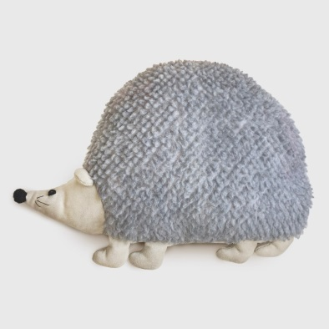 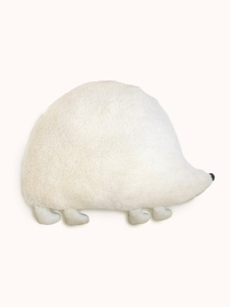
Подушка Ёж Онуфрий | Т.11.108 | ворс - 100% шерсть, наполнитель - 100% полиэфирое волокно |  |  | 850 ₽ |  | 0 ₽
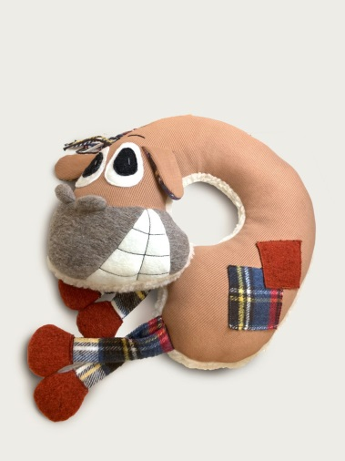 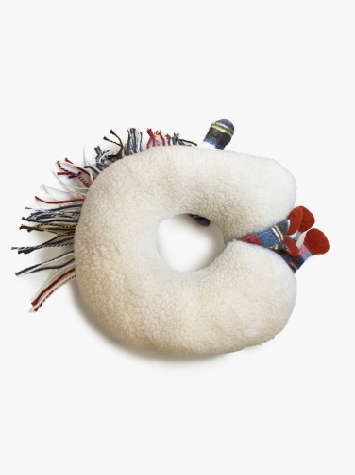
Подушка Рогалик Конь Мирон | Т.11.109 | 100%хлопок/ 100%шерсть, наполнитель 100%полиэфир |  |  | 1,210 ₽ |  | 0 ₽
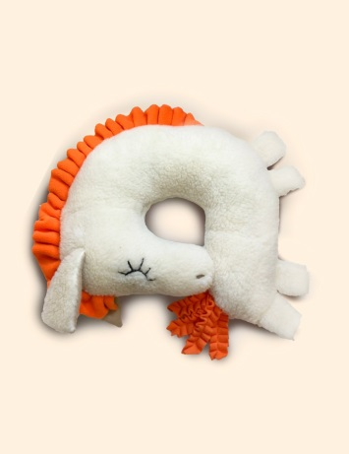 |  |  |  |  | Цвет гривы может отличаться.
Подушка Рогалик Лошадка Аврора | Т.11.110 | ворс - 100% шерсть, наполнитель - 100% полиэфир |  |  | 1,210 ₽ |  | 0 ₽
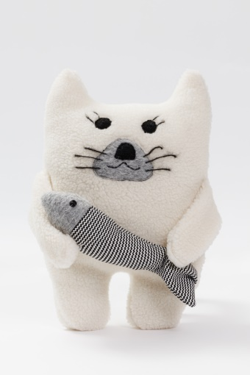 |  |  |  |  | Сувенир Кот Обормот и Шпрот Федот из трикотажного полотна с чистошерстяным ворсом. Можно использовать как подушку для отдыха.Он дополнит интерьер уютом натуральной мягкой шерсти. Отличный подарок для детей и взрослых. Наполнитель - комфорель.
Сувенир Кот обормот и Шпрот Федот | Т.11.47.Мб | ворс 100% шерсть, наполнитель - 100% ПЭ | 31 | белый | 950 ₽ |  | 0 ₽
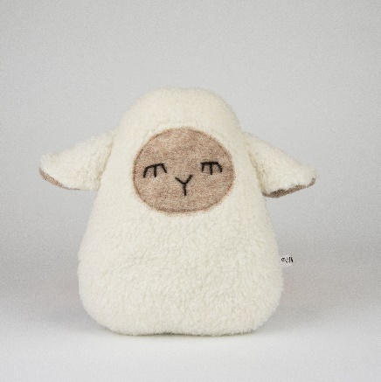 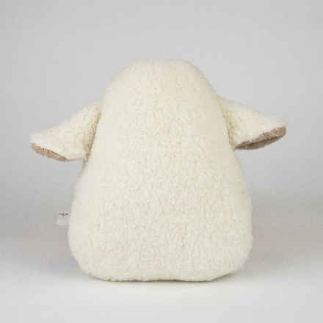 |  |  |  |  | Подушка-думочка в виде овечки изготовлена из трикотажного полотна с чистошерстяным ворсом. Отличный мягкий сувенир для детей и взрослых. Наполнитель - комфорель.
Сувенир Овечка Буся | Т.11.86 | ворс - 100% шерсть, наполнитель - полиэфирное волокно | 23*19 см | белый | 590 ₽ |  | 0 ₽
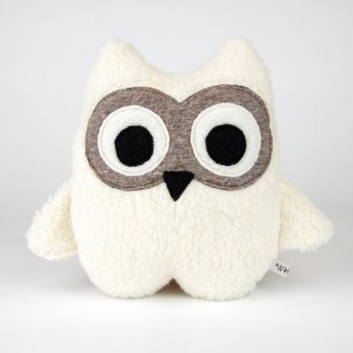 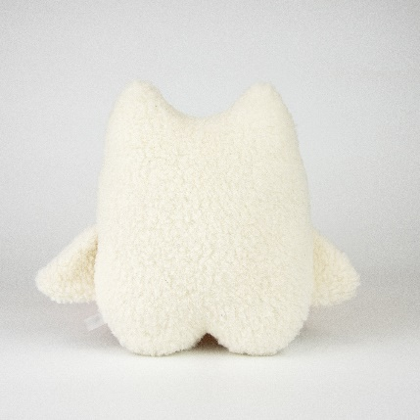 |  |  |  |  | Подушка-думочка в виде совушки изготовлена из трикотажного полотна с чистошерстяным ворсом. Отличный мягкий сувенир для детей и взрослых. Наполнитель - комфорель.
Сувенир Совёнок Букля | Т.11.87 | ворс - 100% шерсть, наполнитель - полиэфирное волокно | 23*19 см | белый | 590 ₽ |  | 0 ₽
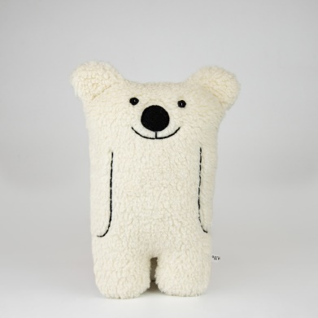 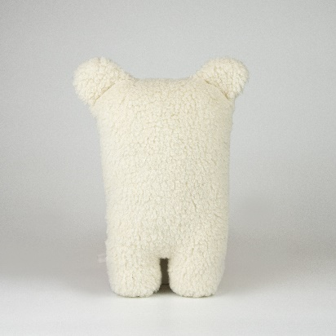 |  |  |  |  | Подушка в виде забавного медведя изготовлена из трикотажного полотна с чистошерстяным ворсом. Отличный мягкий сувенир для детей и взрослых. Наполнитель - комфорель.
Сувенир Медведь Прохор Петрович | Т.11.89 | ворс - 100% шерсть, наполнитель - полиэфирное волокно | 31*17 см | белый | 800 ₽ |  | 0 ₽
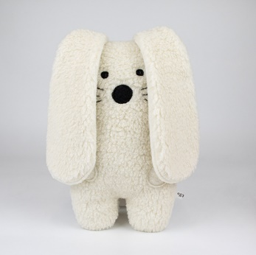 |  |  |  |  | Подушка в виде ушастого зайки изготовлена из трикотажного полотна с чистошерстяным ворсом. Отличный мягкий сувенир для детей и взрослых. Наполнитель - комфорель.
Сувенир Заяц Ефим Егорович | Т.11.90 | ворс - 100% шерсть, наполнитель - полиэфирное волокно | 31*17 см | белый | 800 ₽ |  | 0 ₽
 |  |  |  |  | Подушка в виде доброго серого волка изготовлена из трикотажного полотна с чистошерстяным ворсом. Практичную подушку-думочку удобно брать в дорогу для комфортной поездки (подложить под голову или шею). Добрый серый волк станет для ребенка верным другом. Также сувенир хорошо впишется в домашний интерьер. Наполнитель - комфорель.
Сувенир Волк Серафим Степанович | Т.11.91 | ворс - 100% шерсть, наполнитель - полиэфирное волокно | 31*17 см | серый | 800 ₽ |  | 0 ₽
 |  |  |  |  | Подушка в виде хитрой лисички изготовлена из комбинированных полотен (терракотовое чистошерстяное полотно и белое трикотажное полотно с чистошерстяным ворсом). Практичную подушку-думочку удобно брать в дорогу для комфортной поездки (подложить под голову или шею). Добрый серый волк станет для ребенка верным другом. Также сувенир хорошо впишется в домашний интерьер. Наполнитель - комфорель.
Сувенир Лиса Анфиса Борисовна | Т.11.88 | ворс - 100% шерсть, наполнитель - полиэфирное волокно | 31*17 см |  | 800 ₽ |  | 0 ₽
 |  |  |  |  | Мягкий сувенир в виде кота изготовлен из комбинированных шерстяных полотен бежевого и коричневого цветов. Небольшая подушка-валик подойдет в дорогу для комфортной поездки (подложить под голову или шею). Также Кот Марципан станет для ребенка добрым другом в роли игрушки или впишется в домашний интерьер. . |  |  | НОВИНКА
Сувенир Кот Марципан | Т.11.101 | ворс - 100% шерсть, наполнитель - полиэфирное волокно | 31*17 см | бежевый | 850 ₽ |  | 0 ₽
 |  |  |  |  | Мягкий сувенир в форме ската выполнен из комбинированных полотен. Верх – из шерстяного полотна, нижняя часть – из мериносовой шерсти. Используйте подушку как интерьерную или, скрутив рулончик, как валик для поддержки шеи. Ската также можно использовать как сувенир для детей или напольную подушечку в детскую комнату. |  |  | НОВИНКА
Сувенир Скат Панкрат серый | Т.11.107 | 100% шерсть, наполнитель - 100% полиэфир | 70*76 |  | 850 ₽ |  | 0 ₽
 |  |  |  |  | Очаровательный сувенир в видерыбы камбалы изготовлен из трикотажного полотна с чистошерстяным ворсом и смесевого трикотажа. |  |  | НОВИНКА
Подушка Камбала Алла | Т.11.104 | верх-60%хлопок,40%полиэфир,низ-ворс 100%шерсть,наполнитель 100%полиэфир |  | бежевый | 990 ₽ |  | 0 ₽
 |  |  |  |  | Оригинальная подушка-сувенир в форме кита - это мягкое и комфортное изделие из комбинированных полотен, которое станет прекрасным украшением любого интерьера. Ее яркий дизайн и оригинальная форма привлекут внимание каждого. Созданная из высококачественных материалов, эта подушка не только приятна на ощупь, но ее можно использовать как подушку для отдыха или сувенир для детей. |  |  | НОВИНКА
Сувенир Кит Никита синий | Т.11.93 | вискоза/шерсть, наполнитель 100% полиэфир |  |  | 990 ₽ |  | 0 ₽
 |  |  |  |  | Подушка в виде забавной полосатой рыбки изготовлена из комбинированных шерстяного и хлопкового полотен. Практичную подушку-думочку удобно брать в дорогу для комфортной поездки (подложить под голову или шею). Также сувенир хорошо впишется в домашний интерьер.
Сувенир Рыба Барбара | Т.11.92 | хлопок/шерсть, наполнитель - 100% полиэфир | 28*35 см | оранжевый | 550 ₽ |  | 0 ₽
Средства по уходу за шерстяными изделиями
 |  |  |  |  | Шампунь для стирки изделий из шерсти. Бережно воздействует на натуральную ткань, устраняя загрязнения различной сложности и неприятные запахи без риска повреждения ее волокон. Средство можно применять для ручной или автоматической очистки вещей в прохладной воде. В состав жидкости включены природные компоненты, поэтому она безопасна в использовании.
Шампунь | P.7.Ш1 | 5-15% анионные ПАВ, неонные ПАВ |  | 1 л | 400 ₽ |  | 0 ₽
ИТОГО |  |  |  |  |  | 0 | 0 ₽

Наполнитель - комфорель
Полые силиконизированные (полиэфирные) волокна, скрученные в шарики 5-7 мм. Легкость и пружинистось наполнителя обеспечиваются благодаря полой структуре и скрученности волокон. Комфорель не отсыревает и не удерживает запахи, не поддерживает горение, не скатывается в углы наволочки.

